产品确认书V3.0
产品需求确认书

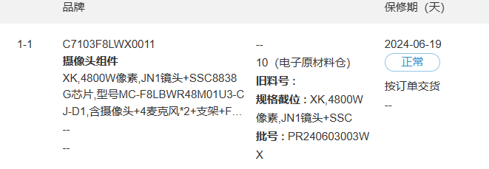
客户基础信息 | 客户名称 | 广州长嘉电子有限公司
 | 新空机型名称 | MC-F8LBWR48M01U3-CJ-D1
 | 客户物料代码 | C7103F8LWX0011
客户需求信息 | 阵列麦信息 | F8阵列麦-8838 | 固件 | [CJ]s5kjn1_B_SSL_4800W_true4800W_Feature_GH3522187_D202406041742
 | 摄像头信息 | WR4800W-原相 | 固件
 | 采样率 | 16K
 | 板卡型号 | 无
 | 是否带支架 | 23mm一体式支架，1.5mm铝垫片，WV镜头座
 | FFC长度 | 125mm+200mm
 | 是否带线材 | R否 □是
 | 是否带摄像头连接线 | R无 □150mm £300m
 | 是否需要散热铝片和导热硅胶： | □否 R是（注意： ）
 | 是否带转接小板 | R否 □是（默认带1500mm长FFC线）
 | 备注
 | 出货方式 | □PCBA R内置发货 □外置发货
更新信息 | 上次更新时间
 | 本次更新时间 | 2024-06-11

拟制：吴卓霓 |  |  |  | 版本V3.0

